Mateřská škola
Školní jídelna při ZŠ a MŠ Petrov

Jídelní lístek - MŠ
20. 7. 2026 - 24. 7. 2026 |  |  |  |  |  | Obsažené alergeny

Pondělí | Přesnídávka | Kakaový řez, hruška, mléko |  |  |  | 1/1,3,7
20.7. | Polévka | Z vaječné jíšky |  |  |  | 1/1,3,7,9
 | Hlavní jídlo | Těstovinový salát s tuňákem, čaj mandarinka |  |  |  | 1/1,4,7
 | Svačina | Brokolicová pomazánka, cereální raženka, čaj mandarinka |  |  |  | 1/1-4,7

Úterý | Přesnídávka | Budapešťská pomazánka, dalamánek, čaj Dobré ráno |  |  |  | 1/1+2,7
21.7. | Polévka | Kedlubnová |  |  |  | 1/1,7,9
 | Hlavní jídlo | Kuřecí plátek s Nivou, rýže, kompot, čaj Dobré ráno |  |  |  | 1/1,7,9
 | Svačina | Chléb s máslem a rajčetem, čaj Dobré ráno |  |  |  | 1/1+2,7

Středa | Přesnídávka | Veka se zeleninovou pomazánkou, čaj višeň |  |  |  | 1/1,7,9
22.7. | Polévka | Vývar s písmenky |  |  |  | 1/1,9
 | Hlavní jídlo | Bramborová roláda s krůtím masem, zelí, čaj višeň |  |  |  | 1/1,3,7
 | Svačina | Přesnídávka s piškoty, čaj višeň |  |  |  | 1/1,3

Čtvrtek | Přesnídávka | Řemeslná žitná bulka s vaječnou pomazánkou, rukola, čaj lipový |  |  |  | 1/2,3,7
23.7. | Polévka | Cibulová s opečenou houskou |  |  |  | 1/1,7,9
 | Hlavní jídlo | "Pštrosí vejce", bramborová kaše, okurek, čaj lipový |  |  |  | 1/1,3,7
 | Svačina | Tvarohová pomazánka s kmínem, chléb, paprika, čaj lipový |  |  |  | 1/1+2,7

Pátek | Přesnídávka | Masová pomazánka, chléb, polníček, čaj jahoda |  |  |  | 1/1+2,7
24.7. | Polévka | Čočková |  |  |  | 1/1,7,9
 | Hlavní jídlo | Žemlovka s jablky, mléko |  |  |  | 1/1,3,7
 | Svačina | Sýr a křup, ředkvička, čaj jahoda |  |  |  | 1/1,3,7
Upozorňujeme, že pokrmy mohou obsahovat stopové prvky neuvedených alergenů. V MŠ jsou denně v rámci dopoledního stravování dětem připraveny misky čerstvého ovoce.
 |  |  | Dobrou chuť Vám přeje
 |  |  | Jana Eisová,

 |  |  | vedoucí školní kuchyně

 |  |  |  |  | Změna jídelníčku vyhrazena.
 |  |  |  | tel. do kuchyně: 702 248 779
 |  |  | Jídlo je nutno spotřebovat do 13:30 téhož dne!

Cizí strávníci
Školní jídelna při ZŠ a MŠ Petrov

Jídelní lístek
20. 7. 2026 - 24. 7. 2026
 |  |  |  |  |  | Obsažené alergeny
Pondělí | Polévka | Z vaječné jíšky |  |  |  | 1/1,3,7,9
 | Hlavní jídlo | Těstovinový salát s tuňákem |  |  |  | 1/1,4,7
20.7. | Hlavní jídlo II.

Úterý | Polévka | Kedlubnová |  |  |  | 1/1,7,9
 | Hlavní jídlo | Kuřecí plátek s Nivou, rýže, kompot |  |  |  | 1/1,7,9
21.7. | Hlavní jídlo II.

Středa | Polévka | Vývar s písmenky |  |  |  | 1/1,9
 | Hlavní jídlo | Bramborová roláda s krůtím masem, zelí |  |  |  | 1/1,3,7
22.7. | Hlavní jídlo II.

Čtvrtek | Polévka | Cibulová s opečenou houskou |  |  |  | 1/1,7,9
 | Hlavní jídlo | "Pštrosí vejce", bramborová kaše, okurek |  |  |  | 1/1,3,7
23.7. | Hlavní jídlo II.

Pátek | Polévka | Čočková |  |  |  | 1/1,7,9
 | Hlavní jídlo | Žemlovka s jablky |  |  |  | 1/1,3,7
24.7. | Hlavní jídlo II.
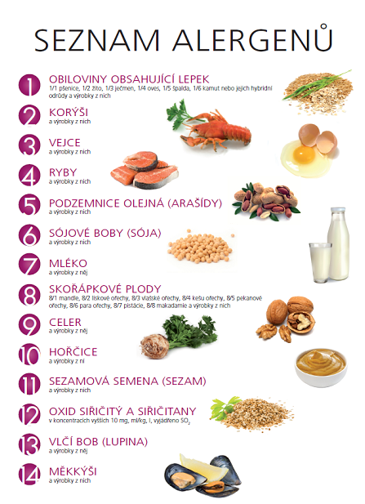
Upozorňujeme, že pokrmy mohou obsahovat stopové prvky neuvedených alergenů.

 |  |  | Výběr hlavního jídla II. hlaste prosím
 |  |  | nejméně 2 pracovní dny předem, později
na objednávku nebude brán zřetel.

 |  |  |  |  | Dobrou chuť Vám přeje
 |  |  |  |  | Jana Eisová,
 |  |  |  |  | vedoucí školní kuchyně

 |  |  |  | Změna jídelníčku vyhrazena.
 |  |  |  | tel. do kuchyně: 702 248 779
 |  |  |  |  | Jídlo spotřebujte do 13:30 téhož dne!

